Placas
 | Board |  | Specs |  |  |  |  |  |  |  | Prize (€)
 |  |  | Size (cm) | Weight (g) | Analogic Pins | Digital Pins | Comunication Type | Processor
 |  |  |  |  |  |  |  | Model | nº of Cores | Speed (MHz)
Bitalino | BITalino (r)evolution Board Kit BLE/BT | 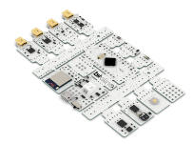 | 20x20x10 | 300 | 4 input (10 bits) 2 input (6 bits) 1 output (8 bits) | 2 input 2 output | Bluetooth | ATMEGA238P | 1 | 20 | 228.7
Raspberry Pi | Raspberry Pi Model 4B | 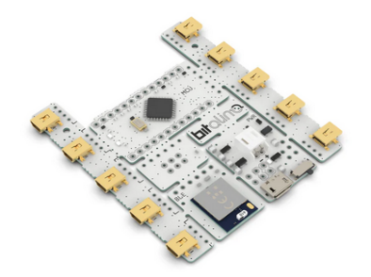 | 10x7x3 | 50 | Doesn't have | 26 input/output | Wifi Bluetooth | CORTEX A72 | 4 | 2200 | 62.95
 | Raspberry Pi Zero 2W | 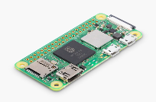 | 1x6.5x3 | 16 | Doesn't have | 26 input/output | Wifi Bluetooth | CORTEX A53 | 4 | 400 | 18.9
Arduino | Arduino nano 33 IoT |  | 1x4.8x1.8 | 5 | 8 input (10 bits) | 14 input/output | Wifi Bluetooth | CORTEX-M0 | 1 | 50 | 20.8
Espressif | ESP32 |  | 15.1x2.3 | 6.8 | 18 input (12 bits) | 34 input/output | Wifi Bluetooth | Xtensa LX6 | 2 | 240 | 18.8

 | Placa |  | Especificaciones |  |  |  |  |  |  |  | Precio (€)
 |  |  | Tamaño (cm) | Peso (g) | Puertos Analógicos | Puertos Digitales | Tipo de Comunicación | Procesador
 |  |  |  |  |  |  |  | Modelo | nº de Nucleos | Velocidad (MHz)
Bitalino | BITalino (r)evolution Board Kit BLE/BT |  | 20x20x10 | 300 | 4 entrada (10 bits) 2 entrada (6 bits) 1 salida (8 bits) | 2 entrada 2 salida | Bluetooth | ATMEGA238P | 1 | 20 | 228.7
Raspberry Pi | Raspberry Pi Model 4B |  | 10x7x3 | 50 | No tiene | 26 entrada/salida | Wifi Bluetooth | CORTEX A72 | 4 | 2200 | 62.95
 | Raspberry Pi Zero 2W |  | 1x6.5x3 | 16 | No tiene | 26 entrada/salida | Wifi Bluetooth | CORTEX A53 | 4 | 400 | 18.9
Arduino | Arduino nano 33 IoT |  | 1x4.8x1.8 | 5 | 8 entrada (10 bits) | 14 entrada/salida | Wifi Bluetooth | CORTEX-M0 | 1 | 50 | 20.8
Espressif | ESP32 |  | 15.1x2.3 | 6.8 | 18 entrada (12 bits) | 34 entrada/salida | Wifi Bluetooth | Xtensa LX6 | 2 | 240 | 18.8

ESP32_Lenguaje
Lenguaje |  | Especificaciones
 |  | Importar Bilbiotecas | Compilación | Velocidad | Bibliotecas Tiempo-Real | Portabilidad (a otros disp.)
MicroPython |  | Sí, puede | Mediante un sistema de archivos | Más Lento | No tiene | Completa
C (En Arduino-IDE) | 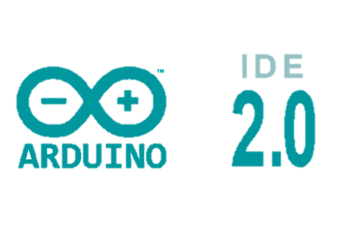 | Sí, puede | En cada modificación del programa | Más Rápido | Sí, tiene | En circustancias específicas

